界面&功能
生肖系统 |  |  |  | 功能规则

 | 功能入口

 | 1.主界面新增按钮【生肖】图标，点击进入界面

 | 参考图标

 | 生肖主界面

1
2
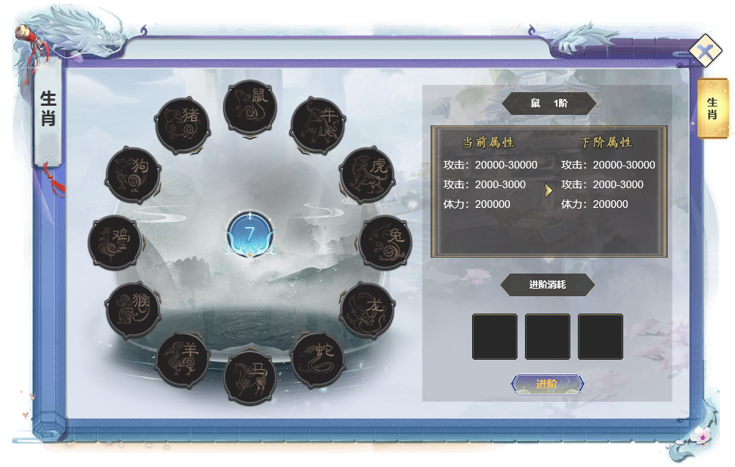
 |  |  |  |  | 0.红点相关
 |  |  |  |  | ▶ | 当有足够材料激活或进阶时，在对应的孔位和选中后的进阶按钮显示红点，此时主界面也需要显示红点。
5
4
 |  |  |  |  | 1.界面标题
 |  |  |  |  | ▶ | 显示标题

 |  |  |  |  | 2.关闭案
 |  |  |  |  | ▶ | 点击后关闭界面
 |  |  |  |  | ▶ | 左侧显示帮助按钮

 |  |  |  |  | 3.生肖孔位
 |  |  |  |  | ▶ | 固定12个位置，必定显示生肖
 |  |  |  |  | ▶ | 每个生肖有选中和未选中两种状态
 |  |  |  |  | ▶ | 装备生肖后显示生肖的图标
 |  |  |  |  | ▶ | 需要显示生肖的阶数

 |  |  |  |  | 4.当前生肖套装阶数

3
 |  |  |  |  | 5.属性区域
 |  |  |  |  | ▶ | 左侧显示当前生肖的当前属性
 |  |  |  |  | ▶ | 右侧显示当前生肖的下一阶属性
 |  |  |  |  | ▶ | 若达到十阶满级，则右侧信息隐藏

6
 |  |  |  |  | 6.生肖升级
 |  |  |  |  | ▶ | 生肖无穿戴或卸下功能，仅通过消耗材料激活和升级生肖来实现
 |  |  |  |  | ▶ | 解锁功能时，十二生肖默认为未解锁状态
 |  |  |  |  | ▶ | 每解锁一个获得生肖本身属性，激活十二个则额外获得当前最低阶数加成
 |  |  |  |  | ▶ | 每个生肖各有10阶，通过图标的角标显示
 |  |  |  |  | ▶ | 满级是隐藏道具图标和进阶按钮，显示文字：“当前生肖已满级。”

 |  |  |  |  | 7.套装加成
 |  |  |  |  | ▶ | 显示当前激活的套装等级，未激活时显示0阶
 | 套装详情 |  |  |  | ▶ | 点击展开当前所处套装阶数的套装详情显示
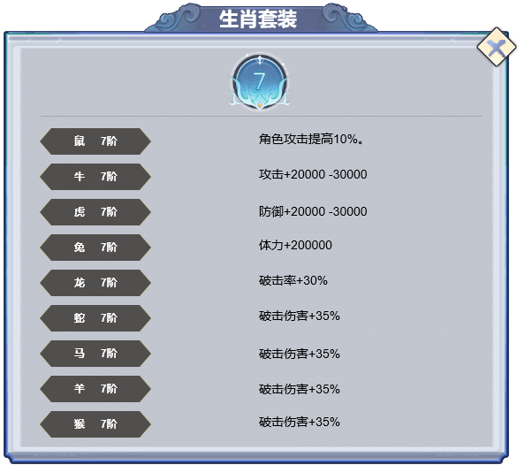
 |  |  |  |  | 额外说明
 |  |  |  |  | ▶ | 生肖作为升级进阶道具，本质更像图鉴，故无实体道具图标，无掉落，背包不显示

 |  |  |  |  | 套装属性
 |  |  |  |  | ▶ | 所有生肖中最低阶数=当前激活的套装属性
 |  |  |  |  | ▶ | 套装达成条件后，当前的具体加成属性显示绿色，前后均不生效
 |  |  |  |  |  | 未达成条件的显示灰色

 | 生肖TIPS界面

1
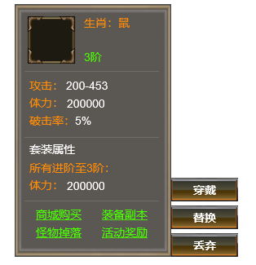
 |  |  |  |  | 1.装备TIPS
 |  | 1.装备TIPS |  |  | ▶ | 显示装备名字和阶数
 |  | ▶ | 显示装备名字和阶数 |  | ▶ | 生肖靠升阶提升，故显示tips时需显示升阶跳转按钮
 |  | ▶ | 生肖不能进行锻造类的操作，即不能进行强化注灵镶嵌。 |  | ▶ | 该弹窗只会在角色信息界面点击生肖图标才会显示
 |  | 2.基础属性 |  |  | 2.基础属性
 |  | ▶ | 显示生肖的基础属性 |  | ▶ | 显示生肖的基础属性

2
 |  | 3.生肖套装属性
 |  | ▶ | 显示当前激活的套装属性和下一级套装属性
 |  | ▶ | 若未激活/无下级属性，则显示1条
3
5
 |  |  | 未达成条件的显示灰色，已达成显示为绿色

4
 |  | 4.获取途径链接
 |  | ▶ | 显示获取途径链接

 |  | 5.可操作清单
 |  | ▶ | 根据不同道具添加不同操作按钮

参考界面
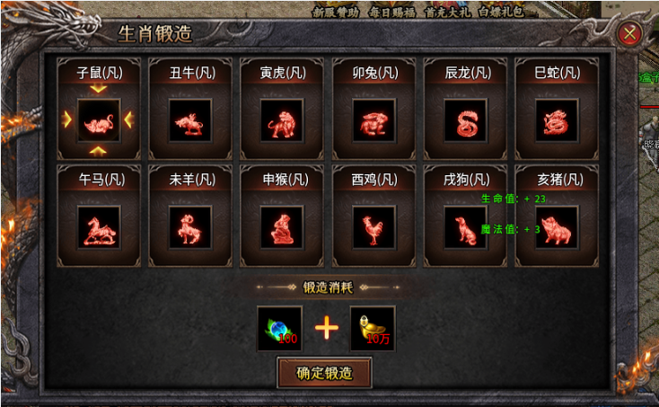
参考图

 | 参考游戏—

